CSV
APÓS LANÇAR TODOS OS DEFEITOS NA PLANILHA, CLASSIFICAR OS DEFEITOS PARA LANÇAR NO SAP. UTILIZANDO O COMANDO: CTRL+SHIFT+R
OBS. SÓ CLASSIFICAR UMA VEZ, APÓS LANÇAR TODOS OS DEFEITOS.
NOTA | LT | PART DEFEITO | GRP. CÓDIGOS | COD DEFEITO | PRIORIDADE | TEXTO/TIPO DE ESTRUTURA | OBS. | ITEM | DESCR | FASES | FONTE/CARGA | AÇÃO
2268271 | LT | ES | LTES | ES21 | A | YAR-1/11 | defronte a fiat | 2 | POSTE C/ FERRAGEM EXPOSTA F1/F2 | 0 | 0 | ELIMINAR OXIDAÇÃO, TROCAR / RECUPERAR POSTE
2268271 | LT | AF | LTAF | AF01 | P2 | YAR-2/10 | Vao de frente | 3 | ÁRV. DENTRO DA FAIXA-DIST. CONDUT. > 1,5M | 0 | 0 | PODAR ÁRVORE
2268271 | LT | 0 | LT0 | 0 | 0 | - | 0 | 0 | 0 | 0 | 0
2268271 | LT | AF | LTAF | AF03 | A | LA4-3/6 | 0 | 1 | ÁRV. FORA DA FAIXA-NÃO PERIGOSA | 0 | 0 | PODAR/ RETIRAR ÁRVORE
2268271 | LT | ES | LTES | ES21 | A | YS1-5/2 | detras do aeroporto | 2 | POSTE C/ FERRAGEM EXPOSTA F1/F2 | 0 | 0 | ELIMINAR OXIDAÇÃO, TROCAR / RECUPERAR POSTE
2268271 | LT | IS | LTIS | IS16 | P2 | YS1-6/2 | detras do aeroporto | 3 | MUITO CHAMUSCADO - POLIMÉRICO | AB | 0 | SUBSTITUIR ISOLADOR
2268271 | LT | IS | LTIS | IS16 | P2 | YS1-6/5 | detras do aeroporto | 4 | MUITO CHAMUSCADO - POLIMÉRICO | AC | 0 | SUBSTITUIR ISOLADOR
2268271 | LT | IS | LTIS | IS16 | P2 | YS1-8/3 | pov. bambu | 8 | MUITO CHAMUSCADO - POLIMÉRICO | B | 0 | SUBSTITUIR ISOLADOR
2268271 | LT | AF | LTAF | AF01 | P2 | YS1-8/4 | Vão de frente | 9 | ÁRV. DENTRO DA FAIXA-DIST. CONDUT. > 1,5M | 0 | 0 | PODAR ÁRVORE
2268271 | LT | IS | LTIS | IS16 | P2 | YAL-9/1 | bambu | 10 | MUITO CHAMUSCADO - POLIMÉRICO | B | FONTE | SUBSTITUIR ISOLADOR
2268271 | LT | AF | LTAF | AF01 | P2 | YAL-9/1 | bambu | 11 | ÁRV. DENTRO DA FAIXA-DIST. CONDUT. > 1,5M | 0 | 0 | PODAR ÁRVORE
2268271 | LT | IS | LTIS | IS16 | P2 | YS1-10/4 | 0 | 12 | MUITO CHAMUSCADO - POLIMÉRICO | B | 0 | SUBSTITUIR ISOLADOR
2268271 | LT | IS | LTIS | IS16 | P2 | AG1-11/2 | 0 | 13 | MUITO CHAMUSCADO - POLIMÉRICO | A | CARGA | SUBSTITUIR ISOLADOR
2268271 | LT | IS | LTIS | IS16 | P2 | YS1-12/4 | sitio novo | 14 | MUITO CHAMUSCADO - POLIMÉRICO | B | 0 | SUBSTITUIR ISOLADOR
2268271 | LT | IS | LTIS | IS16 | P2 | YS1-15/3 | 0 | 19 | MUITO CHAMUSCADO - POLIMÉRICO | ABC | 0 | SUBSTITUIR ISOLADOR
2268271 | LT | ES | LTES | ES21 | A | AG1-50/3 | EM VITURINO FREIRE | 35 | POSTE C/ FERRAGEM EXPOSTA F1/F2 | 0 | 0 | ELIMINAR OXIDAÇÃO, TROCAR / RECUPERAR POSTE
2268271 | LT | CB | LTCB | CB04 | A | AG1-49/3 | EM VFR | 36 | CABO VÃO BAIXO | 0 | 0 | TENSIONAR CABO
2268271 | LT | ES | LTES | ES21 | A | YS1-45/1 | 0 | 37 | POSTE C/ FERRAGEM EXPOSTA F1/F2 | 0 | 0 | ELIMINAR OXIDAÇÃO, TROCAR / RECUPERAR POSTE
2268271 | LT | CB | LTCB | CB04 | A | AG1-43/1 | PROX. POV. DEUS QU^E | 41 | CABO VÃO BAIXO | 0 | 0 | TENSIONAR CABO
2268271 | LT | CB | LTCB | CB04 | A | AG1-42/3 | 0 | 42 | CABO VÃO BAIXO | 0 | 0 | TENSIONAR CABO
2268271 | LT | AF | LTAF | AF01 | P2 | YS1-41/3 | VF 41/3 | 43 | ÁRV. DENTRO DA FAIXA-DIST. CONDUT. > 1,5M | 0 | 0 | PODAR ÁRVORE
2268271 | LT | IS | LTIS | IS16 | P2 | YS1-41/1 | POV. DEUS QUE | 44 | MUITO CHAMUSCADO - POLIMÉRICO | B | 0 | SUBSTITUIR ISOLADOR
2268271 | LT | FA | LTFA | FA27 | P2 | YS1-32/3 | POV. SÃO SEBASTIÃO SALGADO | 45 | GRAMPO DE SUSPENSÃO FOLGADO | A | 0 | APERTAR GRAMPO DE SUPENSÃO
2268271 | LT | 0 | LT0 | 0 | 0 | - | 0 | 0 | 0 | 0 | 0

RF
 |  |  | RELATÓRIO DE DEFEITOS - LT


REGIONAL: |  | CENTRO |  | TENSÃO/KM: | 69KV / 52,48 KM
TIPO DE INSPEÇÃO: |  | MINUCIOSA
ORDEM DE INSPEÇÃO:
DESCRIÇÃO DA LT: |  | BACABAL / VITORINO FREIRE C1 |  | CÓDIGO DA LT: | BCB/VFR-C1-02L1

RELATÓRIO DE EVIDÊNCIAS FOTOGRÁFICAS

Item | Descrição do Defeito |  | CÓD. Defeito |  | N° Estrutura | Fase(s) | Prioridade | Fonte/Carga | Ação | Observações

2 | POSTE C/ FERRAGEM EXPOSTA F1/F2 |  | ES21 |  | YAR-1/11 | 0 | A | 0 | ELIMINAR OXIDAÇÃO, TROCAR / RECUPERAR POSTE | defronte a fiat
REG.1 | Registro Cenário - Antes |  |  |  | REG.2 | Registro Cenário - Depois
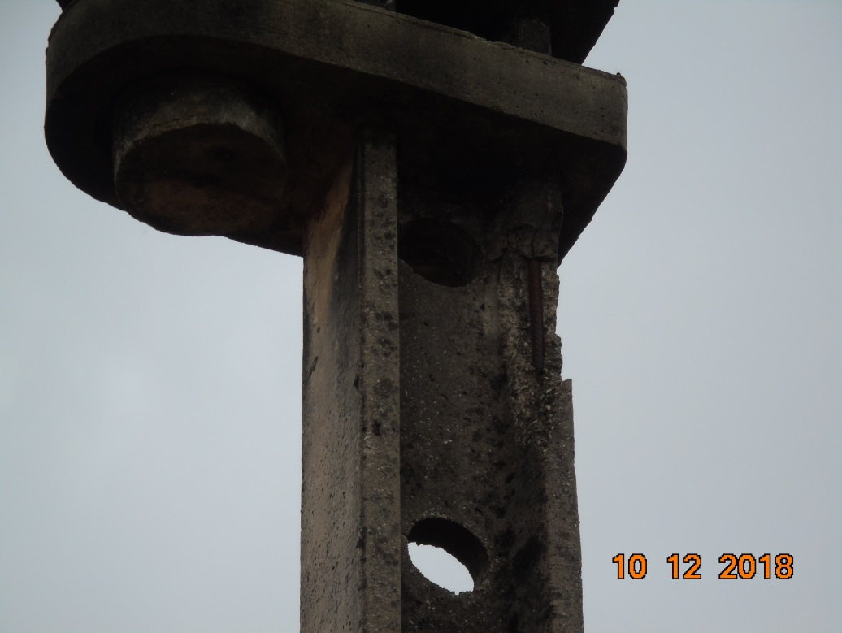 |  |  |  |  | Evidência da Execução
Item | Descrição do Defeito |  | CÓD. Defeito |  | N° Estrutura | Fase(s) | Prioridade | Fonte/Carga | Ação | Observações

3 | ÁRV. DENTRO DA FAIXA-DIST. CONDUT. > 1,5M |  | AF01 |  | YAR-2/10 | 0 | P2 | 0 | PODAR ÁRVORE | Vao de frente
REG.3 | Registro Cenário - Antes |  |  |  | REG.4 | Registro Cenário - Depois
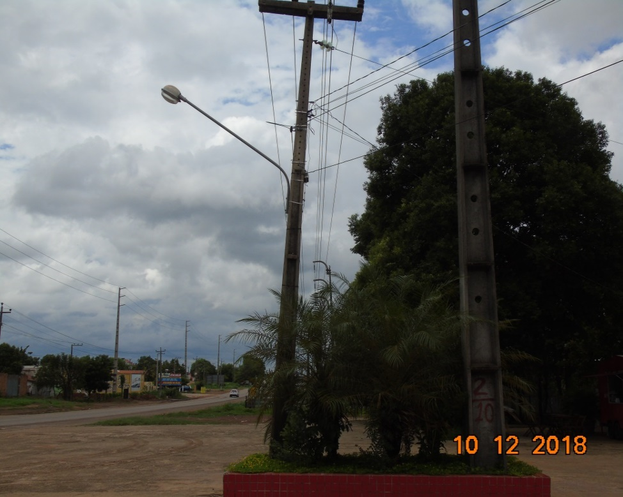 |  |  |  |  | Evidência da Execução
Item | Descrição do Defeito |  | CÓD. Defeito |  | N° Estrutura | Fase(s) | Prioridade | Fonte/Carga | Ação | Observações

0 | 0 |  | 0 |  | - | 0 | 0 | 0 |  | 0
REG.5 | Registro Cenário - Antes |  |  |  | REG.6 | Registro Cenário - Depois
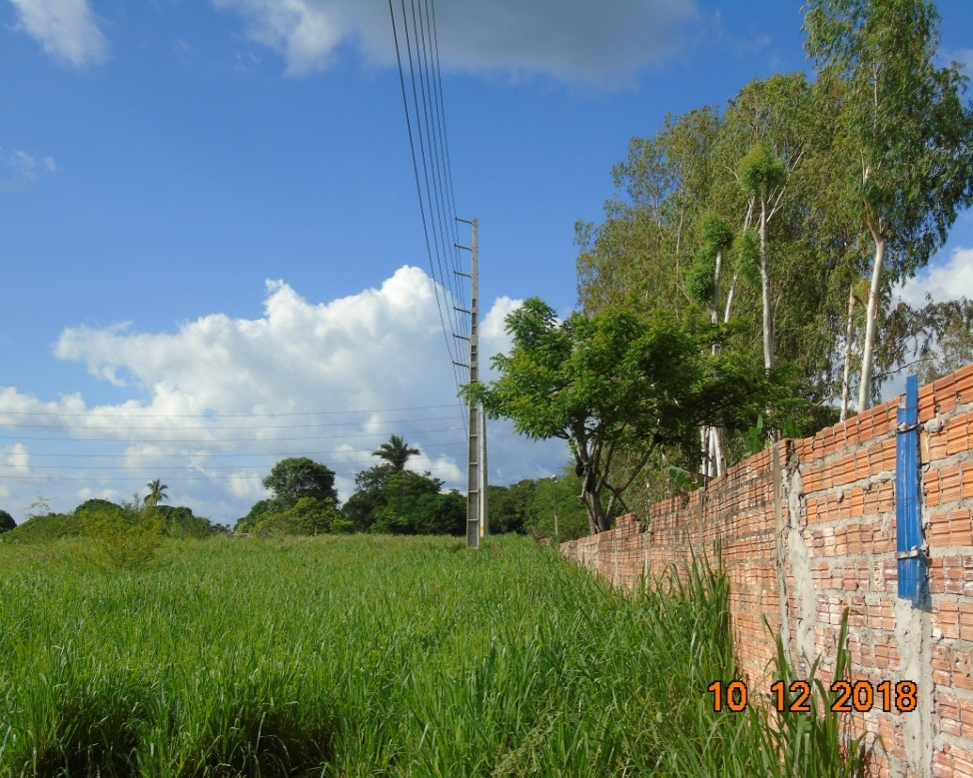 |  |  |  |  | Evidência da Execução
Item | Descrição do Defeito |  | CÓD. Defeito |  | N° Estrutura | Fase(s) | Prioridade | Fonte/Carga | Ação | Observações

1 | ÁRV. DENTRO DA FAIXA-NÃO PERIGOSO |  | AF03 |  | LA4-3/6 | 0 | A | 0 | PODAR ÁRVORE | 0
REG.7 | Registro Cenário - Antes |  |  |  | REG.8 | Registro Cenário - Depois
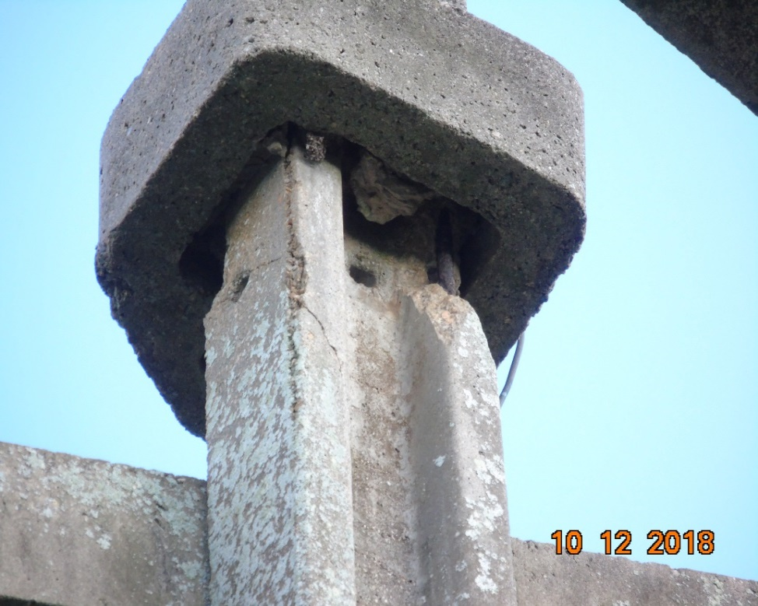 |  |  |  |  | Evidência da Execução
Item | Descrição do Defeito |  | CÓD. Defeito |  | N° Estrutura | Fase(s) | Prioridade | Fonte/Carga | Ação | Observações

2 | POSTE C/ FERRAGEM EXPOSTA F1/F2 |  | ES21 |  | YS1-5/2 | 0 | A | 0 | ELIMINAR OXIDAÇÃO, TROCAR / RECUPERAR POSTE | detras do aeroporto
REG.9 | Registro Cenário - Antes |  |  |  | REG.10 | Registro Cenário - Depois
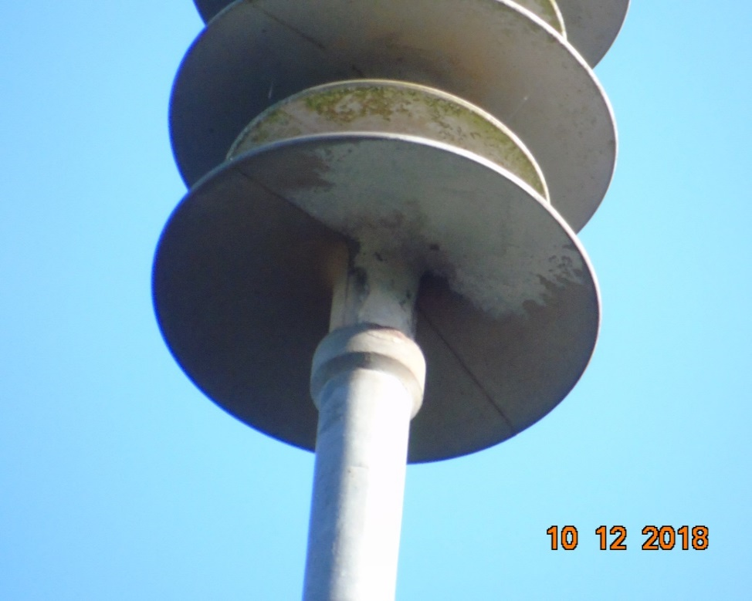 |  |  |  |  | Evidência da Execução
Item | Descrição do Defeito |  | CÓD. Defeito |  | N° Estrutura | Fase(s) | Prioridade | Fonte/Carga | Ação | Observações

3 | MUITO CHAMUSCADO - POLIMÉRICO |  | IS16 |  | YS1-6/2 | AB | P2 | 0 | SUBSTITUIR ISOLADOR | detras do aeroporto
REG.11 | Registro Cenário - Antes |  |  |  | REG.12 | Registro Cenário - Depois
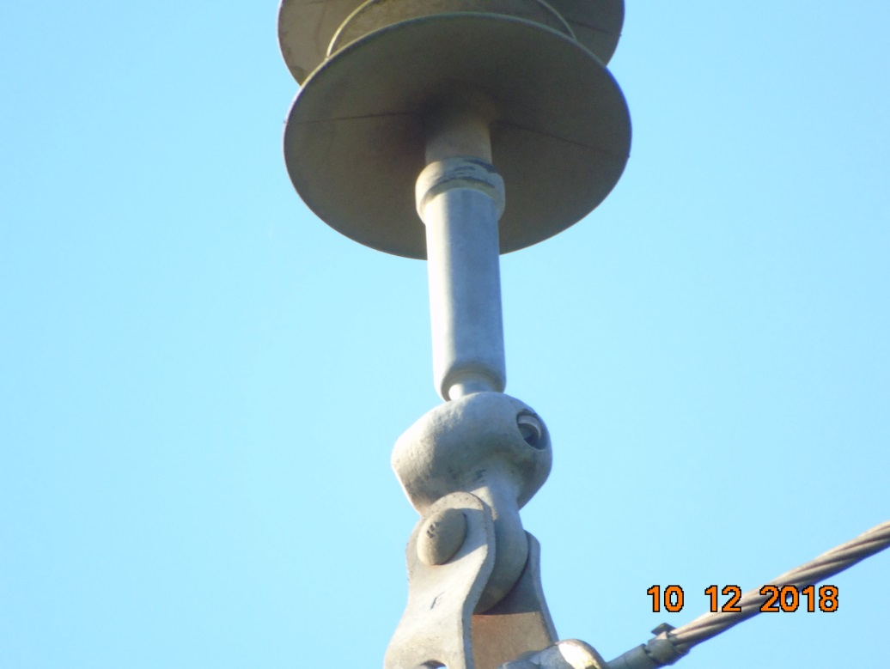 |  |  |  |  | Evidência da Execução
Item | Descrição do Defeito |  | CÓD. Defeito |  | N° Estrutura | Fase(s) | Prioridade | Fonte/Carga | Ação | Observações

4 | MUITO CHAMUSCADO - POLIMÉRICO |  | IS16 |  | YS1-6/5 | AC | P2 | 0 | SUBSTITUIR ISOLADOR | detras do aeroporto
REG.13 | Registro Cenário - Antes |  |  |  | REG.14 | Registro Cenário - Depois
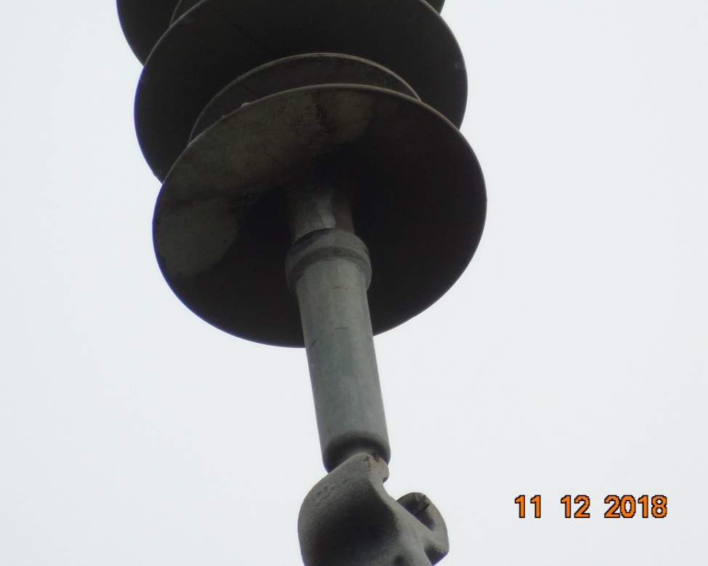 |  |  |  |  | Evidência da Execução
Item | Descrição do Defeito |  | CÓD. Defeito |  | N° Estrutura | Fase(s) | Prioridade | Fonte/Carga | Ação | Observações

8 | MUITO CHAMUSCADO - POLIMÉRICO |  | IS16 |  | YS1-8/3 | B | P2 | 0 | SUBSTITUIR ISOLADOR | pov. bambu
REG.15 | Registro Cenário - Antes |  |  |  | REG.16 | Registro Cenário - Depois
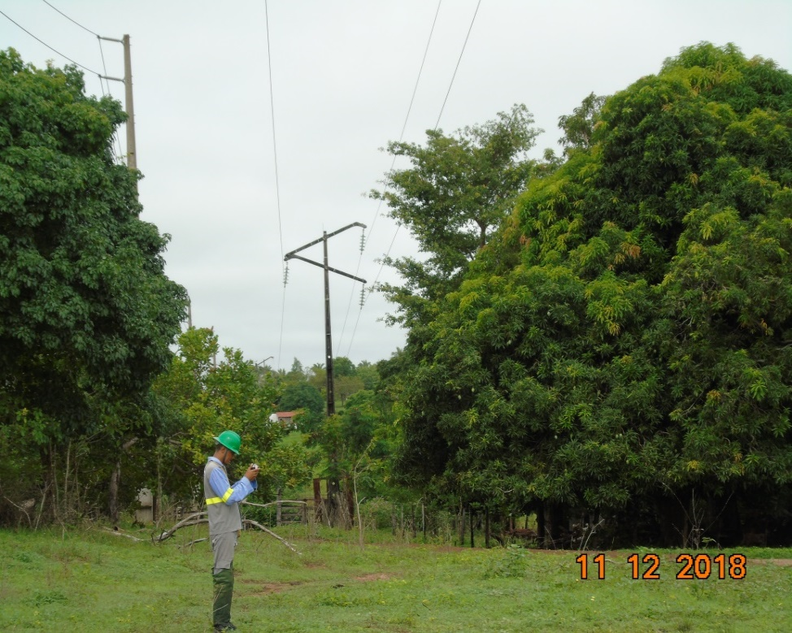 |  |  |  |  | Evidência da Execução
Item | Descrição do Defeito |  | CÓD. Defeito |  | N° Estrutura | Fase(s) | Prioridade | Fonte/Carga | Ação | Observações

9 | ÁRV. FORA DA FAIXA- PERIGOSA |  | AF04 |  | YS1-8/4 | 0 | P1 | 0 | PODAR/ RETIRAR ÁRVORE | Vão de frente
REG.17 | Registro Cenário - Antes |  |  |  | REG.18 | Registro Cenário - Depois
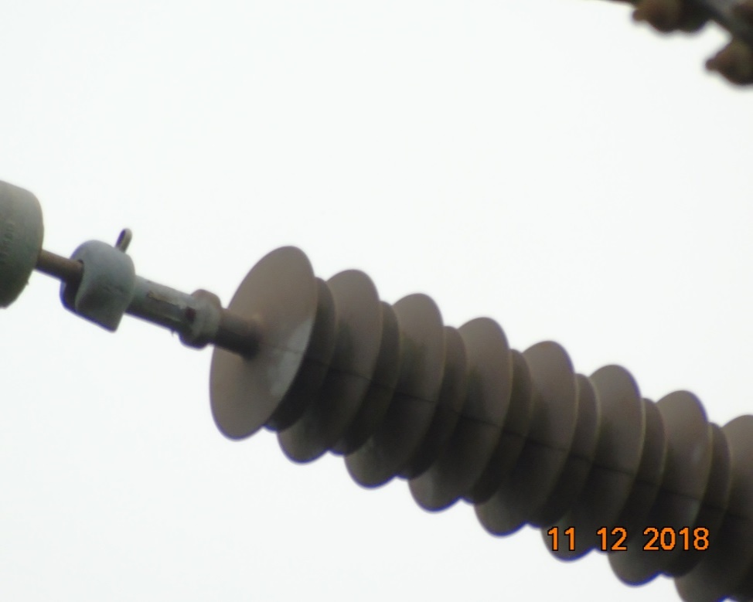 |  |  |  |  | Evidência da Execução
Item | Descrição do Defeito |  | CÓD. Defeito |  | N° Estrutura | Fase(s) | Prioridade | Fonte/Carga | Ação | Observações

10 | MUITO CHAMUSCADO - POLIMÉRICO |  | IS16 |  | YAL-9/1 | B | P2 | FONTE | SUBSTITUIR ISOLADOR | bambu
REG.19 | Registro Cenário - Antes |  |  |  | REG.20 | Registro Cenário - Depois
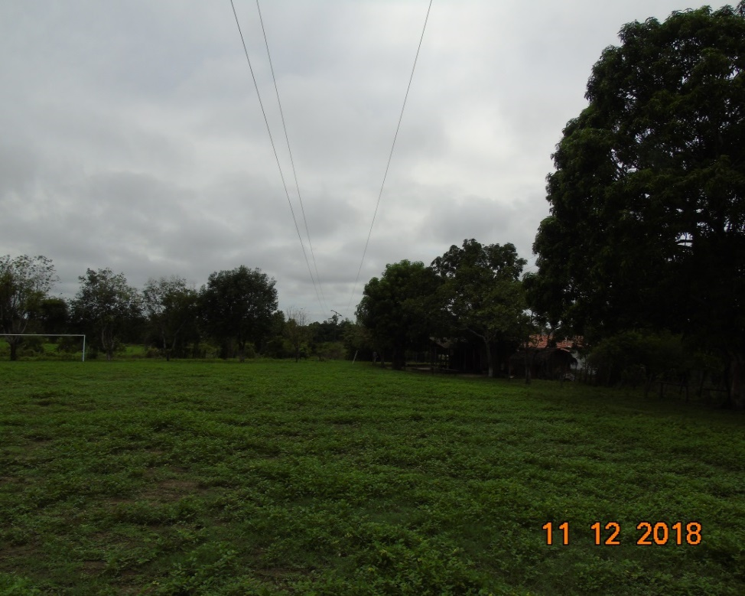 |  |  |  |  | Evidência da Execução
Item | Descrição do Defeito |  | CÓD. Defeito |  | N° Estrutura | Fase(s) | Prioridade | Fonte/Carga | Ação | Observações

11 | ÁRV. DENTRO DA FAIXA-DIST. CONDUT. > 1,5M |  | AF01 |  | YAL-9/1 | 0 | P2 | 0 | PODAR ÁRVORE | bambu
REG.21 | Registro Cenário - Antes |  |  |  | REG.22 | Registro Cenário - Depois
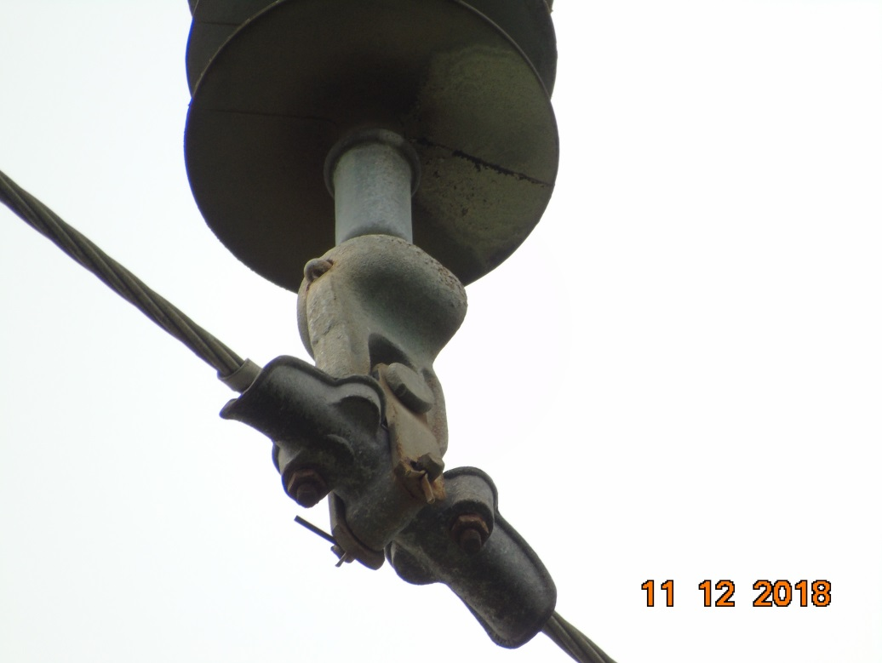 |  |  |  |  | Evidência da Execução
Item | Descrição do Defeito |  | CÓD. Defeito |  | N° Estrutura | Fase(s) | Prioridade | Fonte/Carga | Ação | Observações

12 | MUITO CHAMUSCADO - POLIMÉRICO |  | IS16 |  | YS1-10/4 | B | P2 | 0 | SUBSTITUIR ISOLADOR | 0
REG.23 | Registro Cenário - Antes |  |  |  | REG.24 | Registro Cenário - Depois
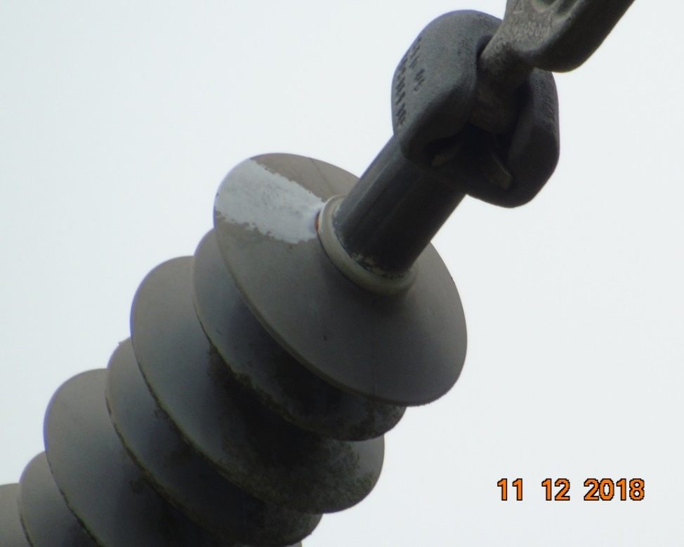 |  |  |  |  | Evidência da Execução
Item | Descrição do Defeito |  | CÓD. Defeito |  | N° Estrutura | Fase(s) | Prioridade | Fonte/Carga | Ação | Observações

13 | MUITO CHAMUSCADO - POLIMÉRICO |  | IS16 |  | AG1-11/2 | A | P2 | CARGA | SUBSTITUIR ISOLADOR | 0
REG.25 | Registro Cenário - Antes |  |  |  | REG.26 | Registro Cenário - Depois
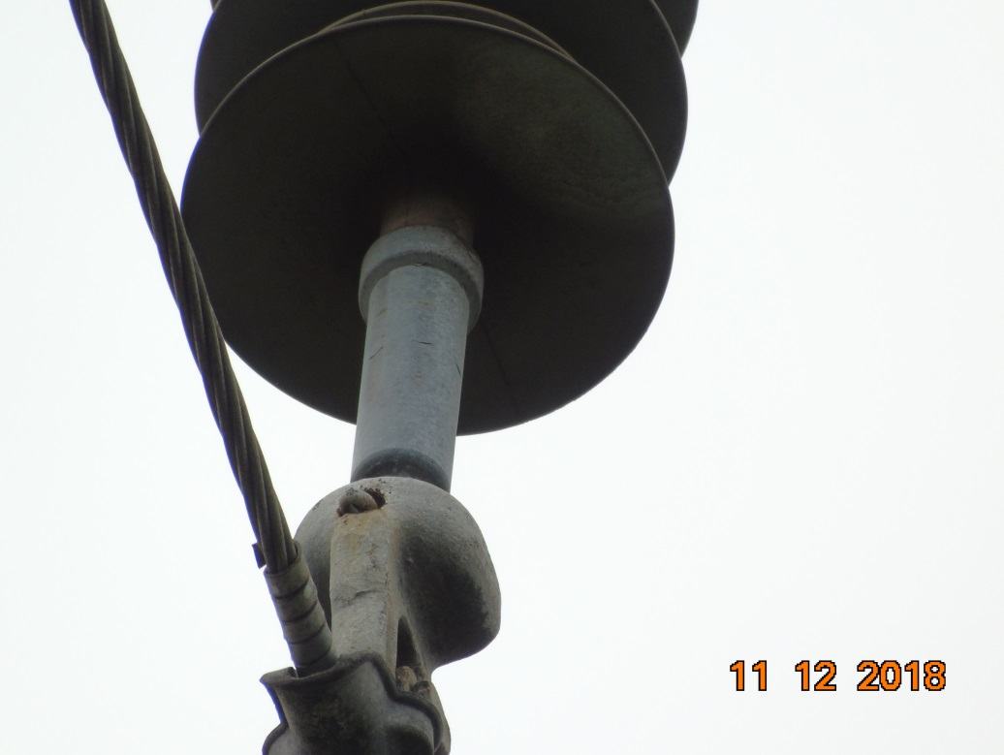 |  |  |  |  | Evidência da Execução
Item | Descrição do Defeito |  | CÓD. Defeito |  | N° Estrutura | Fase(s) | Prioridade | Fonte/Carga | Ação | Observações

14 | MUITO CHAMUSCADO - POLIMÉRICO |  | IS16 |  | YS1-12/4 | B | P2 | 0 | SUBSTITUIR ISOLADOR | sitio novo
REG.27 | Registro Cenário - Antes |  |  |  | REG.28 | Registro Cenário - Depois
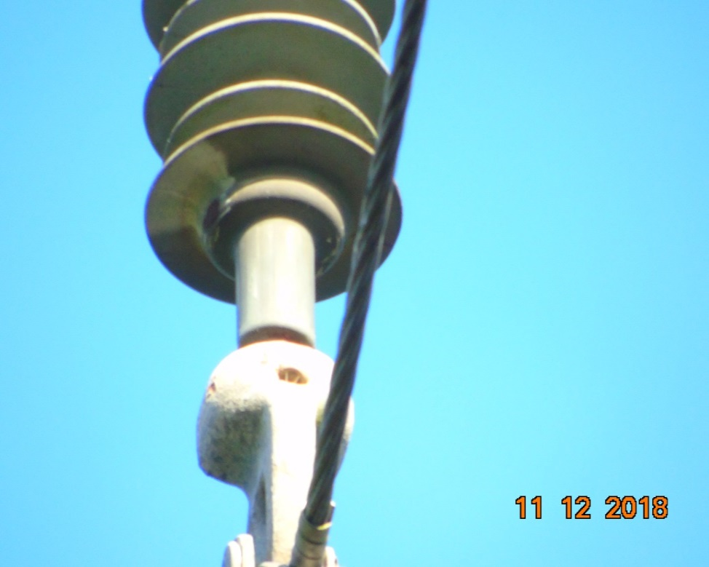 |  |  |  |  | Evidência da Execução
Item | Descrição do Defeito |  | CÓD. Defeito |  | N° Estrutura | Fase(s) | Prioridade | Fonte/Carga | Ação | Observações

19 | MUITO CHAMUSCADO - POLIMÉRICO |  | IS16 |  | YS1-15/3 | ABC | P2 | 0 | SUBSTITUIR ISOLADOR | 0
REG.29 | Registro Cenário - Antes |  |  |  | REG.30 | Registro Cenário - Depois
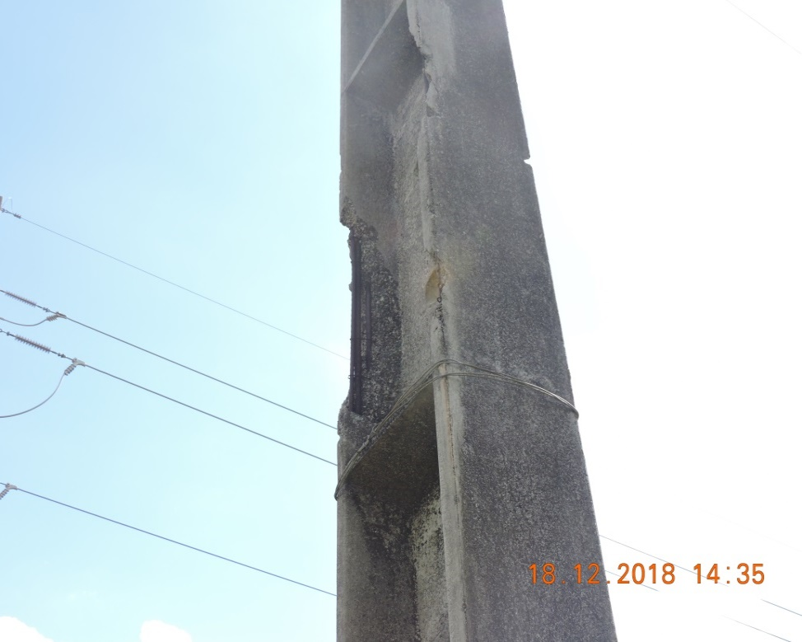 |  |  |  |  | Evidência da Execução
Item | Descrição do Defeito |  | CÓD. Defeito |  | N° Estrutura | Fase(s) | Prioridade | Fonte/Carga | Ação | Observações

35 | POSTE C/ FERRAGEM EXPOSTA F1/F2 |  | ES21 |  | AG1-50/3 | 0 | A | 0 | ELIMINAR OXIDAÇÃO, TROCAR / RECUPERAR POSTE | EM VITURINO FREIRE
REG.31 | Registro Cenário - Antes |  |  |  | REG.32 | Registro Cenário - Depois
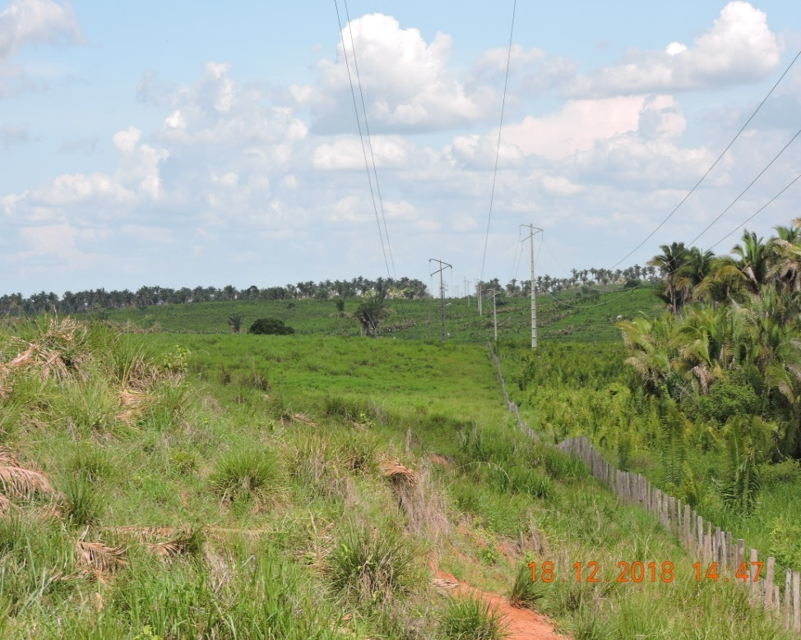 |  |  |  |  | Evidência da Execução
Item | Descrição do Defeito |  | CÓD. Defeito |  | N° Estrutura | Fase(s) | Prioridade | Fonte/Carga | Ação | Observações

36 | CABO VÃO BAIXO |  | CB04 |  | AG1-49/3 | 0 | A | 0 | TENSIONAR CABO | EM VFR
REG.33 | Registro Cenário - Antes |  |  |  | REG.34 | Registro Cenário - Depois
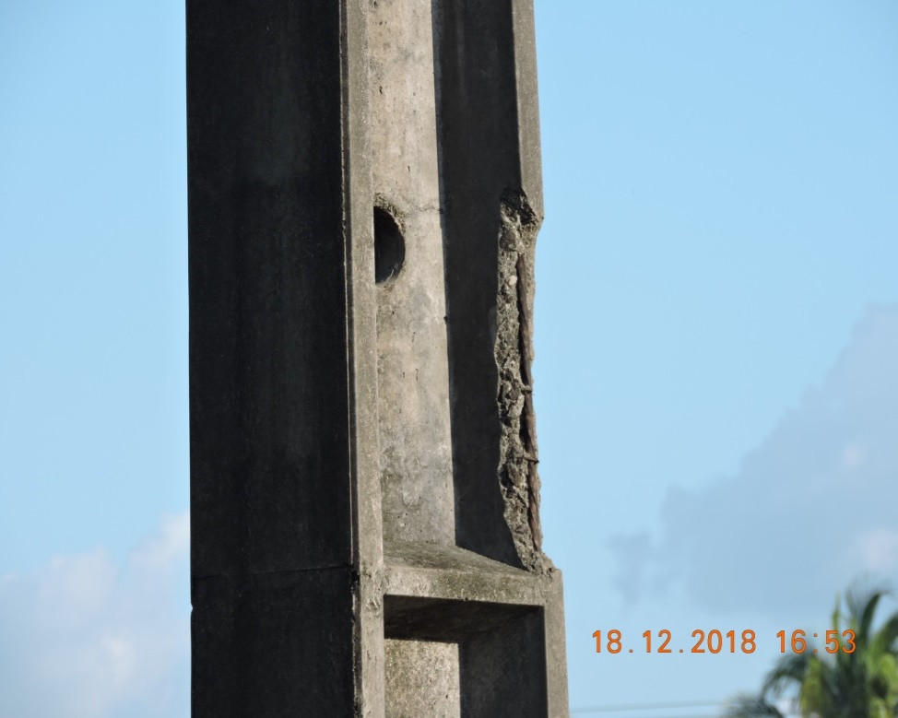 |  |  |  |  | Evidência da Execução
Item | Descrição do Defeito |  | CÓD. Defeito |  | N° Estrutura | Fase(s) | Prioridade | Fonte/Carga | Ação | Observações

37 | POSTE C/ FERRAGEM EXPOSTA F1/F2 |  | ES21 |  | YS1-45/1 | 0 | A | 0 | ELIMINAR OXIDAÇÃO, TROCAR / RECUPERAR POSTE | 0
REG.35 | Registro Cenário - Antes |  |  |  | REG.36 | Registro Cenário - Depois
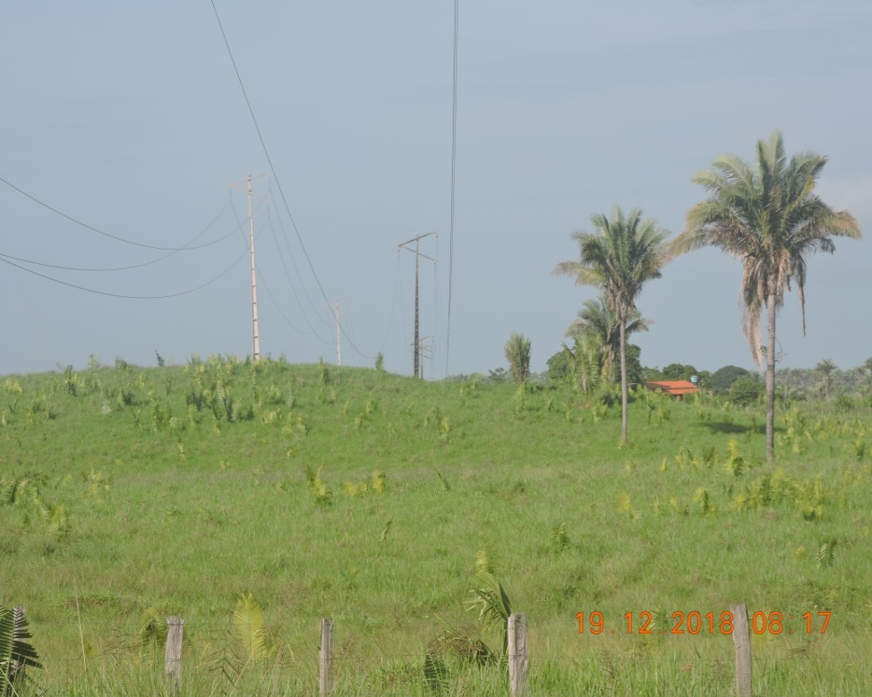 |  |  |  |  | Evidência da Execução
Item | Descrição do Defeito |  | CÓD. Defeito |  | N° Estrutura | Fase(s) | Prioridade | Fonte/Carga | Ação | Observações

41 | CABO VÃO BAIXO |  | CB04 |  | AG1-43/1 | 0 | A | 0 | TENSIONAR CABO | PROX. POV. DEUS QU^E
REG.37 | Registro Cenário - Antes |  |  |  | REG.38 | Registro Cenário - Depois
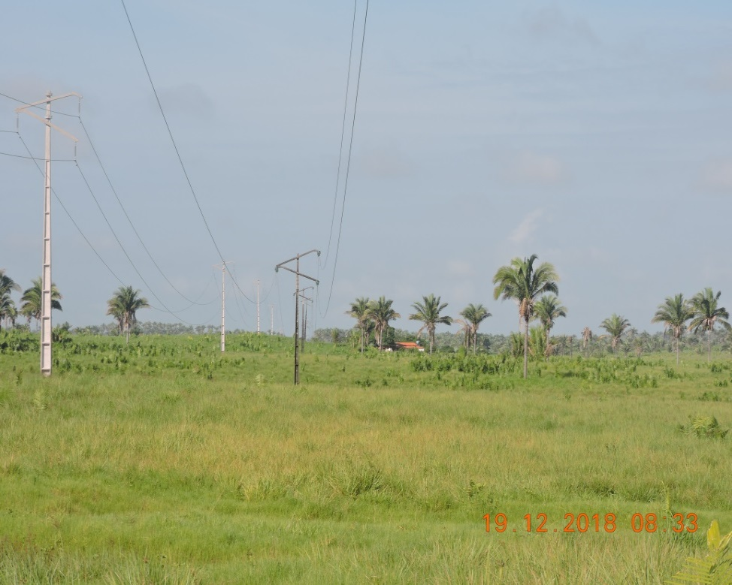 |  |  |  |  | Evidência da Execução
Item | Descrição do Defeito |  | CÓD. Defeito |  | N° Estrutura | Fase(s) | Prioridade | Fonte/Carga | Ação | Observações

42 | CABO VÃO BAIXO |  | CB04 |  | AG1-42/3 | 0 | A | 0 | TENSIONAR CABO | 0
REG.39 | Registro Cenário - Antes |  |  |  | REG.40 | Registro Cenário - Depois
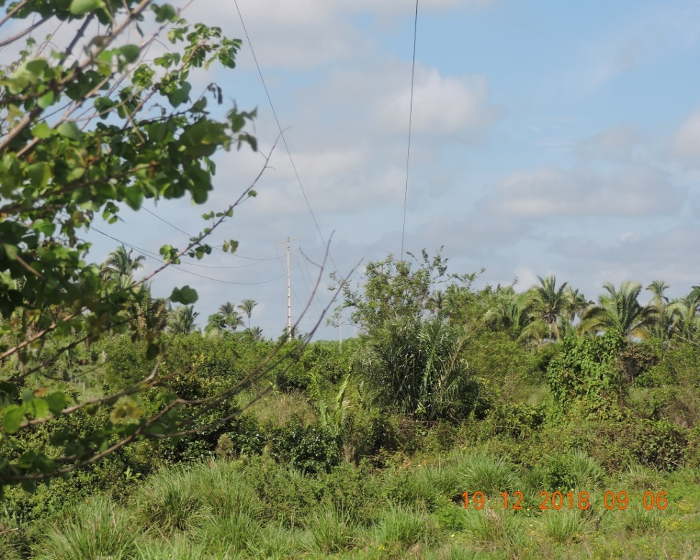 |  |  |  |  | Evidência da Execução
Item | Descrição do Defeito |  | CÓD. Defeito |  | N° Estrutura | Fase(s) | Prioridade | Fonte/Carga | Ação | Observações

43 | ÁRV. DENTRO DA FAIXA-DIST. CONDUT. > 1,5M |  | AF01 |  | YS1-41/3 | 0 | P2 | 0 | PODAR ÁRVORE | VF 41/3
REG.41 | Registro Cenário - Antes |  |  |  | REG.42 | Registro Cenário - Depois
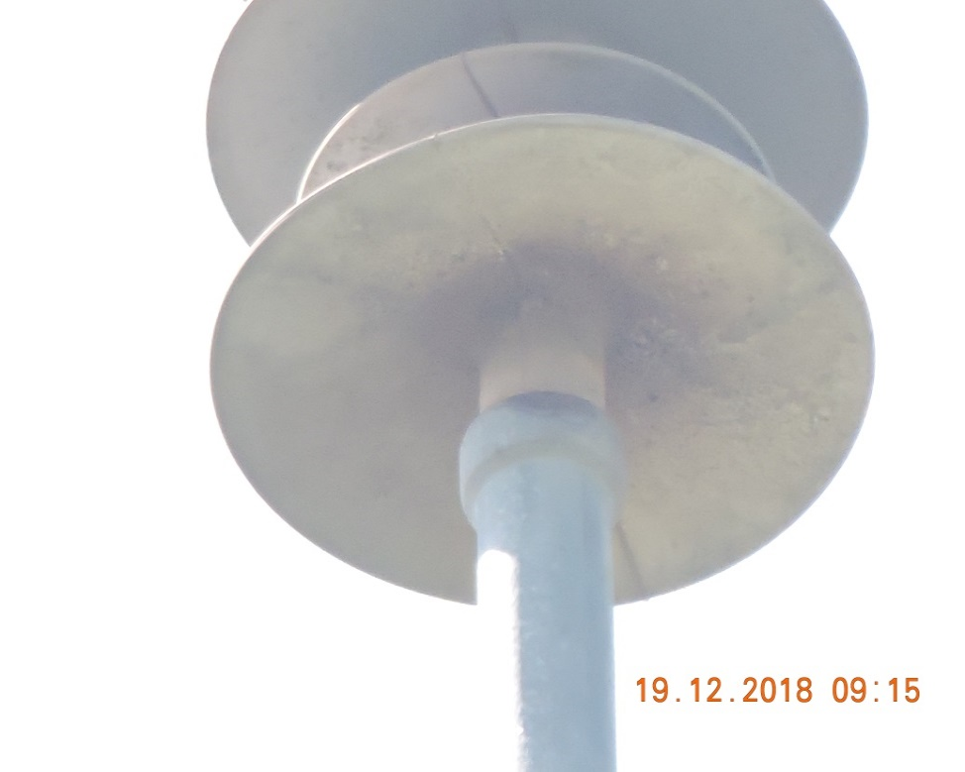 |  |  |  |  | Evidência da Execução
Item | Descrição do Defeito |  | CÓD. Defeito |  | N° Estrutura | Fase(s) | Prioridade | Fonte/Carga | Ação | Observações

44 | MUITO CHAMUSCADO - POLIMÉRICO |  | IS16 |  | YS1-41/1 | B | P2 | 0 | SUBSTITUIR ISOLADOR | POV. DEUS QUE
REG.43 | Registro Cenário - Antes |  |  |  | REG.44 | Registro Cenário - Depois
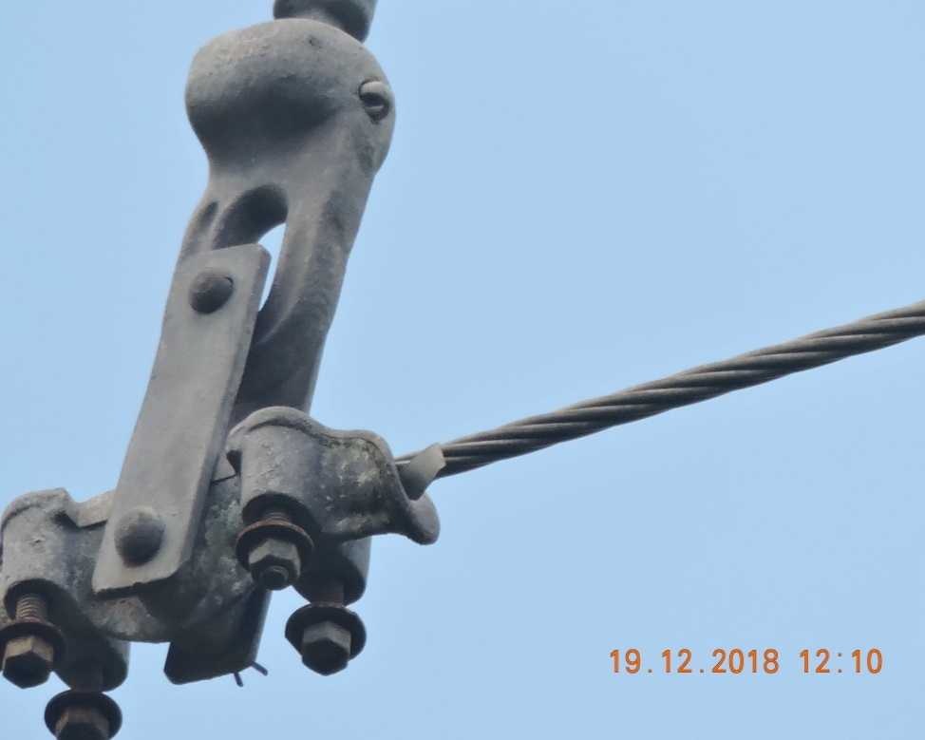 |  |  |  |  | Evidência da Execução
Item | Descrição do Defeito |  | CÓD. Defeito |  | N° Estrutura | Fase(s) | Prioridade | Fonte/Carga | Ação | Observações

45 | GRAMPO DE SUSPENSÃO FOLGADO |  | FA27 |  | YS1-32/3 | A | P2 | 0 | APERTAR GRAMPO DE SUPENSÃO | POV. SÃO SEBASTIÃO SALGADO
REG.45 | Registro Cenário - Antes |  |  |  | REG.46 | Registro Cenário - Depois

Item | Descrição do Defeito |  | CÓD. Defeito |  | N° Estrutura | Fase(s) | Prioridade | Fonte/Carga | Ação | Observações

0 | 0 |  | 0 |  | - | 0 | 0 | 0 |  | 0
REG.47 | Registro Cenário - Antes |  |  |  | REG.48 | Registro Cenário - Depois

